Планограмма
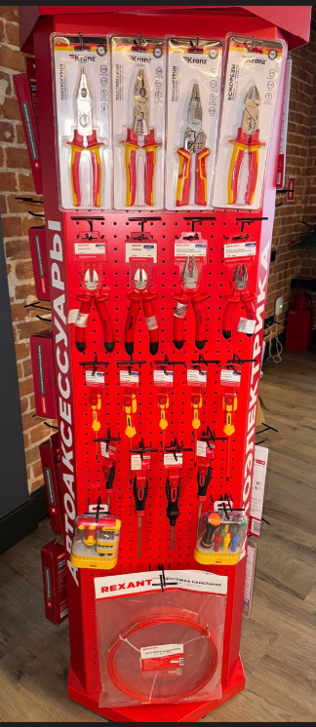
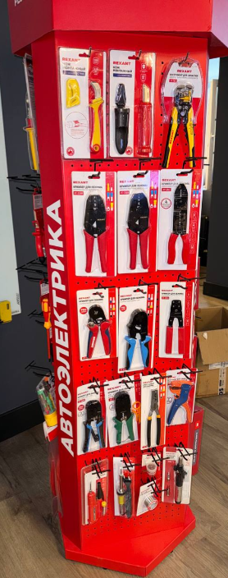
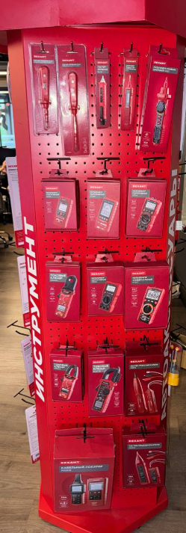
Тип Крючка: крючок узкий, без ценникодержателя
Rexant

РЯД | 1. | 2. | 3. | 4. | 5. | 6. | 7. | 8. | 9. | 10. | 11. | 12. | 13. | 14. | Крючки, кол-во
1 | 12-4615-3 | 12-4612-3 | 12-4615 | 12-4612 |  | 12-2043 | 12-2044 | 12-2038 | 12-2050 | 13-3125 | 12-4935 | 12-4933 | 12-4005 |  | 12
 | Бокорезы 180мм, диэлектрические до 1000В REXANT | Плоскогубцы комбинированные 180мм, диэлектрические до 1000В REXANT | Бокорезы 180мм никелированные, двухкомпонентные рукоятки REXANT | Плоскогубцы комбинированные 180мм никелированные, двухкомпонентные рукоятки REXANT |  | Тестер-пробник с комбинированным жалом R-13 REXANT | Тестер-пробник с комбинированным жалом R-14 REXANT | Тестер-пробник R-20 REXANT | Индикатор напряжения цифровой R-30 REXANT | Мультиметр-пробник цифровой R8211 REXANT | Нож монтажный, нержавеющая сталь, с пяткой REXANT | Нож монтажный, нержавеющая сталь, лезвие 50мм REXANT | Инструмент HT-766 для зачистки кабеля 0,2-6,0мм² и обжима наконечников REXANT
 | 3 | 3 | 3 | 3 |  | 3 | 3 | 3 | 3 | 2 | 3 | 3 | 3
2 | 12-4614-3 | 12-4616-3 | 12-4611-3 | 12-4613-3 |  | 13-3100 | 13-3120 | 13-3115 |  |  | 12-3021 | 12-3016 | 12-3001 |  | 10
 | Бокорезы 160мм, диэлектрические до 1000В REXANT | Бокорезы 200мм, диэлектрические до 1000В REXANT | Плоскогубцы комбинированные 160мм, диэлектрические до 1000В REXANT | Плоскогубцы комбинированные 200мм, диэлектрические до 1000В REXANT |  | Мультиметр портативный R109L REXANT | Мультиметр портативный R124B REXANT | Мультиметр портативный R131A REXANT |  |  | Кримпер для обжима изолированных клемм 0,5-6,0мм² REXANT | Кримпер HT-336N для обжима изолированных и неизолированных гильз 1,5-10,0мм² REXANT | Кримпер HT-236C для обжима неизолированных автоклемм 0,5-6,0мм² REXANT
 | 3 | 3 | 3 | 3 |  | #REF! | #REF! | #REF! |  |  | 3 | 3 | 3
3 | 12-4715 | 12-4717 | 12-4719 | 12-4711 | 12-4713 | 13-3220 | 13-3106 | 13-3154 |  |  | 12-3216-1 | 12-3303 | 12-3032 |  | 11
 | Отвертка крестовая диэлектрическая PH0х75мм, до 1000В, двухкомпонентная рукоятка REXANT | Отвертка крестовая диэлектрическая PH1х125мм, до 1000В, двухкомпонентная рукоятка REXANT | Отвертка крестовая диэлектрическая PH/SL2х150мм, до 1000В, двухкомпонентная рукоятка REXANT | Отвертка шлицевая диэлектрическая SL3х75мм, до 1000В, двухкомпонентная рукоятка REXANT | Отвертка шлицевая диэлектрическая SL5х125мм, до 1000В, двухкомпонентная рукоятка REXANT | Токовые клещи R200D REXANT | Мультиметр портативный R830L REXANT | Мультиметр универсальный R132С REXANT |  |  | Кримпер HT-16-4 для обжима штыревых наконечников 0,08-16,0мм², с регулятором прижимного усилия REXANT | Кримпер HT-900 для обжима штыревых наконечников 0,25-10 мм² REXANT | Кримпер HT-202B для обжима автоклемм 0,10-6,0мм² REXANT
 | 4 | 4 | 4 | 4 | 4 | 2 | 2 | 1 |  |  | 3 | 3 | 3
4 | 12-4727-1 | 12-4728-1 | 12-4745 | 12-6424-1 | 12-4723-1 | 13-3201 | 13-3213 | 12-1020 |  |  | 12-3432 | 12-3441 | 12-3208 | 12-4001 | 12
 | Отвертка крестовая PH1х100мм, трехкомпонентная рукоятка, сталь S2 REXANT | Отвертка крестовая PH2х125мм, трехкомпонентная рукоятка, сталь S2 REXANT | Отвертка реверсивная комбинированная, трехкомпонентная рукоятка, двухсторонний стержень 120мм (крестовая PH2, шлицевая SL6) REXANT | Отвертка шлицевая SL4х100мм, трехкомпонентная рукоятка, сталь S2 REXANT | Отвертка шлицевая SL6х125мм, трехкомпонентная рукоятка, сталь S2 REXANT | Токовые клещи R200A REXANT | Токовые клещи R207B REXANT | Тестер-трассоискатель R6812 REXANT |  |  | Кримпер HT-568R для обжима 8P8C, 6P6C REXANT | Кримпер HT-315 для обжима 8P8C, 6P6C, 4P4C, заделка витой пары REXANT | Пресс-клещи HT-16M для обжима втулочных наконечников 0,5-16мм² REXANT | Инструмент HT-150B для зачистки многожильного кабеля REXANT
 | 4 | 4 | 4 | 4 | 4 | 2 | 2 | 1 |  |  | 3 | 3 | 3 | 3
5 |  |  | 12-4771-3 |  |  | 12-1024 | 12-1016 |  |  |  | 12-0613 | 12-0124 | 09-3710-1 | 12-0501 | 8
 |  |  | Набор отверток диэлектрических, 76 предметов REXANT |  |  | Кабельный локатор R6818 REXANT | Тестер-трассоискатель R6816 REXANT |  |  |  | Паяльник с керам. нагревателем, серия Japan type, 60Вт, 230В, регул. темп. 250-500°C, запасное жало, блистер REXANT | Паяльник долговечное жало, серия МАСТЕР, 60Вт, 230В, блистер REXANT | Канифоль сосновая, флюс НЕЙТРАЛЬНЫЙ, марка А, 20г, блистер REXANT | Паяльник-горелка с пьезоподжигом, газовый, 17мл, 2 насадки, блистер REXANT
 |  |  | 2 |  |  | 1 | 1 |  |  |  | 3 | 3 | 3 | 3
6 | 12-4772-3 | 12-4773-3 |  |  |  |  |  |  |  |  |  |  | 09-3203 |  | 5
 | Протяжка кабельная (мини-УЗК в бухте), стеклопруток, d=3,5мм, 10м, красная REXANT | Протяжка кабельная (мини-УЗК в бухте), стеклопруток, d=3,5мм, 10м, красная REXANT |  |  |  |  |  |  |  |  |  |  | Припой с канифолью, 100г, Ø1мм, (олово 60%, свинец 40%), катушка, блистер REXANT
 | 1 | 1 |  |  |  |  |  |  |  |  |  |  | 3

